상품제안서
[플씨드] 국산 프리미엄 전사 물방울 쿨스카프/풀컬러 | 상품코드: F27040

 |  |  |  |  |  |  | 02-412-0044 | www.easy1.co.kr
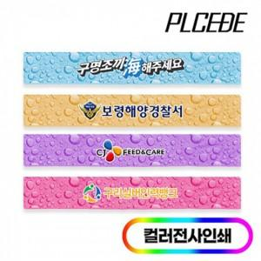

【상세/제작정보】 | 인쇄별도 문의. 스티커 제작및 부착 비용 별도 문의. 포장,쇼핑백,라벨지 별도문의.

【인쇄/포장옵션】 | / OPP(비닐)

【공급단가】 | 수량 | 100~ | 300~ | 500~ | 1,000~ | 3,000~
*VAT별도 | 단가 | 1,980원 | 1,940원 | 1,890원 | 1,860원 | 1,810원

【상품 URL】 | http://www.easy1.co.kr/src/goods_detail.php?gdno=27040

